Oppgave 3
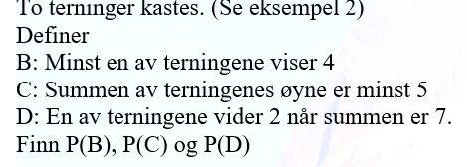
P(B)= P(minst en av terninger visr 4)= | 0.306
Svar: 30,6 %

P( C)= P(summen av øyne er minst 5)= | 0.833
Svar: 83,3%

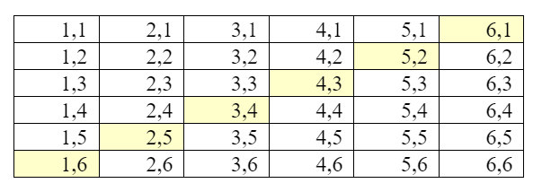
P(D)=P(en av terningene viser 2 når summen er 7)= |  | 0.333
Svar: 33,3 %

